Задание 1
 | Комментарий
1. Почему практики тест-дизайна нельзя применять сразу после получения требований?
Так как сначала необходимо проанализировать требования, декомпозировать и определить серые зоны.
2. В какой ситуации классы эквивалентности и граничные значения могут существовать по отдельности? Аргументируй свой ответ и приведи примеры.
В ситуации, когда тестируемые классы представлены не диапазоном, а набором. В таком случае, границ у набора не будет. Например, в классе "поле заполнено/поле пустое" - отсутствуют граничные значения.
3. Что такое эквивалентность? Что такое класс эквивалентности?
Эквивалентность - это равноценные значения объектов. Класс эквивалентности - это объединенные в класс объекты с одинаковой равноценностью
4. Можно ли исключить проверку в середине диапазона в пользу проверок на границах, входящих в диапазон? Аргументируй свой ответ.
Нет, тестровать необходимо все. Может быть такое, что на границах все будет ок, например, границы будут входить в соседние классы, а внутри значение приниматься не будет
5. Представь, что тебе нужно протестировать форму: у каждого поля есть валидатор. Результат работы формы зависит от комбинации данных в полях. Какие практики тест-дизайна следует применить и почему? Аргументируй свой ответ.
Необходимо разбить требования на комбинации, выделить в комбинациях согласно требованиям КЭ и ГЗ (где это возможно) и протестировать. Тогда будет четкое понимание о валидности каждого поля
6. Какими способами можно оптимизировать количество проверок при работе с таблицами принятия решений? Аргументируй свой ответ.
Создать таблицу, где будут указаны все требования и покрытие проверками этих требований. Выделить и оптимизировать одинаковые проверки, если таблица все равно останется слишком большой - то можно воспользоваться техникой попарного тестирования
7. Опиши, чем чек-лист отличается от тест-кейсов. Приведи примеры, где применяют и то, и другое.
В тест-кейсе указываются шаги воспроисведения, ОР, то есть в тест-кейсе описывается процесс проверки элементов. На каждое требование создается отдельный тест-кейс. В ЧЛ описаны элементы, которые требуется проверить. В проверке любого сервиса можно применять и ЧЛ и ТК.
8. Как правильно составить баг-репорт? Какие элементы баг-репорта — обязательные? Почему?
Название баг-репорта должно четко отображать суть ошибки и отвечать на провпросы Что, Где , Когда. Также необходимо указать шаги для воспроизведения бага, ОР и ФР, окружение, по возможности прилоэить фото или видео фиксацию. Все это даст возможность легко воспроизвести,увидеть баг и получить представление стороннему человеку. Также к обязательным элементам баг-репорта относятся: id баг-репорта (уникальный, чтоб не спутать с другим БР), окружение (возможно, ошибка может быть только в определенном окружении) и приоритет (насколько баг опасен для продукта и как срочно его нужно исправить).
9. По каким правилам составляют заголовок баг-репорта? Что будет, если составить заголовок неправильно?
Заголовок должден состоять из ответов на вопрос Что где Когда. Если составить заголовок неправильно - суть ошибки будет непонятна. Для того, чтоб идетифицировать ошибку придется воспроиводить шаги, тем самым тратить много времени
10. Из чего состоит клиент-серверная архитектура приложения? Кратко опиши функциональность каждого элемента.
Клиент-серверная архитектура состоит из 3-х компонентов: клиент, сервер, сеть. Клмент запрашивает данные у сервера. Сервер отвечает. С помощью сети клиент и сервер обмениваются данными. Еще может входить база данных, где хранятся данные
11. Опиши этапы обработки запроса после того, как в адресную строку браузера вводят URL: https://yandex.ru.
На сервер передается запрос по протоколу https, то есть фронтенд запросил у бэкенда необходимые данные. Браузер обрабатывает запрос, отправляет на сервер, Сервер обрабатывает запрос и отправляет ответ браузеру. Браузер обрабатывает ответ и выводит на страницу клиенту
12. Что такое кэш? Зачем он нужен? Какое правило нужно соблюдать при работе с кэшем в тестировании?
Это данные вэб-страниц, которые сохраняются на компьютере при открытии страниц. Он нужен для того, чтобы при открытии в следубщий раз стрница загрухилась быстрее, за счет того, что эти уже загруженные файлы сохранились в кэш-хранилище. При тестировании необходимо обязательно сичтить кэш, чтобы понять, воспроизводится ли ошибка снова, или она локализована.
13. Ты знаешь, что есть протоколы HTTP и HTTPS. - Чем отличаются HTTP и HTTPS? В каких случаях не стоит пользоваться HTTP? - Из каких компонентов состоит HTTP запрос: за что отвечает каждый? - Какие HTTP-методы ты знаешь? За что они отвечают? Приведи примеры применения разных методов. - Что такое код HTTP-ответа? Какие коды бывают?
HTTPS защищенный канал передачи данных, HTTP незащищенный. Не стоит пользоваться HTTP, если используются личные данные. HTTP запрос состоит из трех компонентов - стартовая строка, заголовок запроса, тело сообщения. В стартовой строке указывается метод, то есть что нужно сделать с запросом. Путь показывает, по какому адресу отправляеся запрос, и также версия протокола. В заголовке запроса указывается дополнительная информация о клиенте. В теле сообщения указывается при необходимости уже все данные, которые передает клиент. Каждый метод отвечает за свою функцию, например удалить, или получить данные (DELETE, GET). Еще из самых распространенных методов POST - чтобы создать или получить данные, метод PUT - чтобы обновить данные. По коду ответа можно понять - получен ли ответ от бэкенда или произошла ошибка. Если произошла ошибка, то какая именно. Коды бывают 1хх, 2хх, 3хх, 4хх,5хх 1хх - информационные сообщения, 2хх - сообщения об успешном выполнении операции, 3хх - перенаправление запроса, 4хх - клиентсткие ошибки, 5хх - ошибки сервера
14. Опиши, из каких компонентов может состоять URL. За что отвечает каждый из них?
протокол, по которому передается запрос; логин/пароль - указывают серверу, какой пользователь обратился; имя хоста/порт - доменное имя, ккоторому обращается пользователь; путь - месторасположение ресурса; параметры запроса - дополнительная информация по запросу; якорь - указывает на нужную часть вэб-страницы
15. Какие виды мобильных приложений бывают? В чём особенность каждого?
нативные, гибридные и вэб приложения. Нативные - нужно скачать на телефон, для каждой платформы пишется отдельное приложение на подходящем ей языке программирования, частично может работать без доступа к интернету; Вэб-приложение - не нужно скачивать на телефон, для корректной работы нужен постоянный доступ к интернету; гибридные - комбинация первого и второго- работает на всех платформах, частично без доступа к интернету
16. Чем эмулятор отличается от реального устройства? Кратко опиши недостатки и преимущества при тестировании.
В эмуляторе можно настроить любое устройство, то есть физически такого устройства на руках может и не быть. В эмуляторе можно проверить версию, которая находится еще в разработке. Из недостатков - производительность эмулятора ограничена производительностью компьютера, аппартаные особенности (интернет, геолокация, различные датчики, производительность) также не протестировать с помощью эмулятора
17. Проверь, есть ли ошибки в JSON Если да, напиши номер строки с ошибкой, опиши ошибку и предложи исправление.

Ссылка на иллюстрацию:
https://code.s3.yandex.net/qa/schemes/diploma-29.png
строка 3 - нужны кавычки - "Файл" строка 4 - нужна скобка { строка 14 - нужна скобка }, строка 15 - нужно двоеточие и скобка { строка 16 - отсутствует ключ "value": строка 20 - нужна скобка { строка 24 - нужна скобка }
18. Что такое реляционная база данных? Чем она отличается от нереляционной?
В реляционной базе данных информация организована в таблицы, которые связаны между собой. В нереляционных базах данных принцип хранения информации другой, не в таблицах. Данные хранятся в докуметах (типа JSON), графах, парах "ключ-значение".
19. Напиши, какие виды JOIN бывают. В чем особенность каждого?
INNER JOIN - данные выводятся только те, которые есть в обеих таблицах. OUTER JOIN бывают LEFT, RIGHT и FULL. LEFT - то есть к строкам левой таблицы прибавляются данные из правой таблицы; RIGHT - к строкам правой таблицы прибавляются строки из левой таблицы; FULL - выводятся строки и левой и правой таблиц
Исходные данные для заданий ниже Ты тестируешь сервис, который доставляет еду за 30 минут. Пока это маленький стартап, поэтому ты работаешь всего с четырьмя таблицами: Orders — все доставленные заказы; ORDERS_ID — ID заказов, int; USER_ID — ID пользователей, int; EMPLOYEE_ID — ID сотрудников, int; DELIVERY_TIME — время доставки в минутах, int; ITEMS — список товаров, char; Users — пользователи; USER_ID — ID пользователей, int; FULL_NAME — полное ФИО пользователя, char; PHONE — номер телефона пользователя, char; ADDRESS — адрес пользователя, char; Employees — работники; EMPLOYEE_ID — ID сотрудника, int; FIRST_NAME —имя сотрудника, char; LAST_NAME — фамилия сотрудника, char; PHONE — телефон сотрудника, char; JOB_ID — ID специализации, int; Jobs — типы работ в сервисе JOB_ID — ID специализации, int; JOB_TYPE — тип специализации, char; HOURS — число рабочих часов в неделю, int; SALARY — зарплата сотрудника с данной специализацией в рублях, int;

Ссылка на иллюстрацию:
https://code.s3.yandex.net/qa/schemes/diploma-33.png

20. В службу поддержки пришло много жалоб: заказы, в которых есть гречка, доставляют почти час, хотя сервис обещает успеть в 30 минут. Проверь, действительно ли курьеры опаздывают. Выбери все заказы, где есть хотя бы один товар - «гречка» и время доставки свыше 30 минут. В результирующей таблице должны быть ID заказов и ID курьеров. В ответе приложи SQL-запрос.
SELECT orders_id, employee_id FROM orders WHERE items LIKE '%гречка%' AND delivery_time > 30;
21. Менеджер предложил добавить новую функциональность в продукт: мониторинг, который показывает самых активных клиентов за всё время работы компании. Проверь, что список пользователей корректно выводится на экран. На этом этапе разработки достаточно проверить только ID клиентов. Выбери пять самых активных клиентов по количеству заказов. В результирующую таблицу выведи ID каждого пользователя и число заказов. Отсортируй данные по убыванию числа заказов, выбери пять самых активных клиентов. В ответе приложи SQL-запрос.
SELECT user_id, COUNT(orders_id) FROM orders GROUP BY user_id ORDER BY COUNT(orders_id) DESC LIMIT 5;
22. Из бухгалтерии пришёл баг-репорт: зарплаты сотрудников рассчитываются некорректно. Оказалось, что почти все ошибки в расчётах — в расчётных листах менеджеров. Выведи список ID всех сотрудников, у которых в специализации содержится «менеджер», с зарплатой больше 70 000 рублей. В ответе приложи SQL-запрос.
SELECT employees.employee_id AS employee_id FROM employees INNER JOIN jobs ON jobs.job_id = employees.job_id WHERE jobs.salary > 70000 AND employees.job_type LIKE '%менеджер%';
23. Изучи три ситуации и ответь на вопрос: стоит ли писать автотесты в этом случае? Аргументируй свой ответ. 1) Проект существует давно, у него написано много ручных тестов. 2) Проект временный: продлится всего несколько месяцев. 3) Проект нестабилен: в функциональность часто вносят изменения.
Я бы написала автотесты только для первого варианта - когда все стабильно, понимаешь, как ведет себя система. Вот это большое количество ручных тестов можно автоматизировать. с остальными вариантами применять автоматизацию я бы не стала ввиду их нестабильности

Задание 2 артефакты
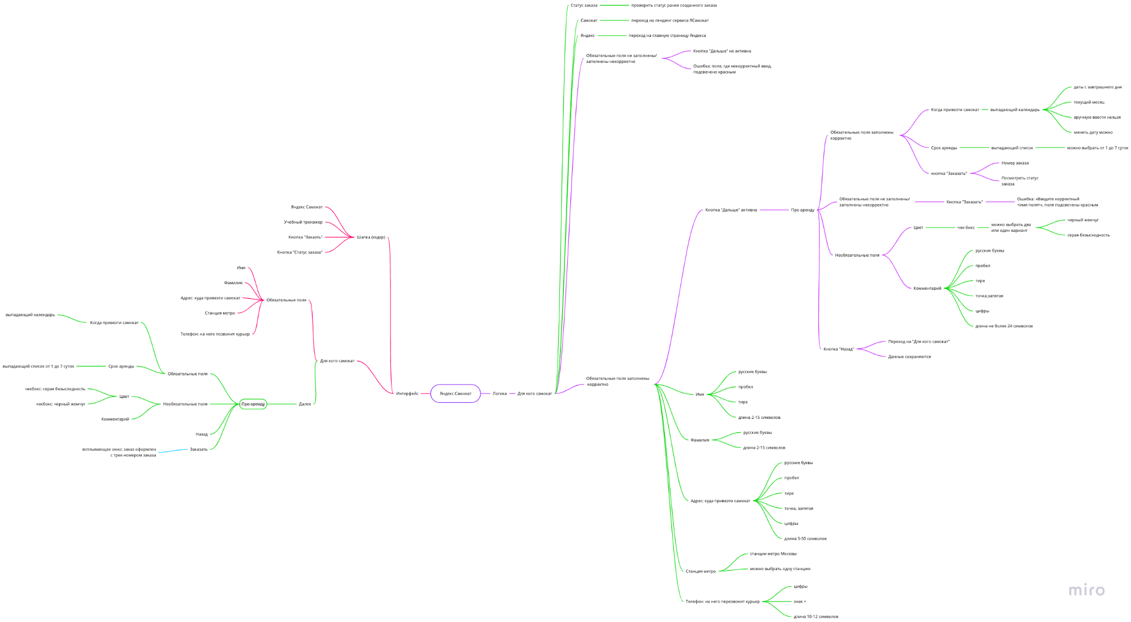
Скриншоты

mindmap | https://miro.com/app/board/uXjVPYJ1iX0=/?share_link_id=38296995417

